(阳光)七八联动七月追踪
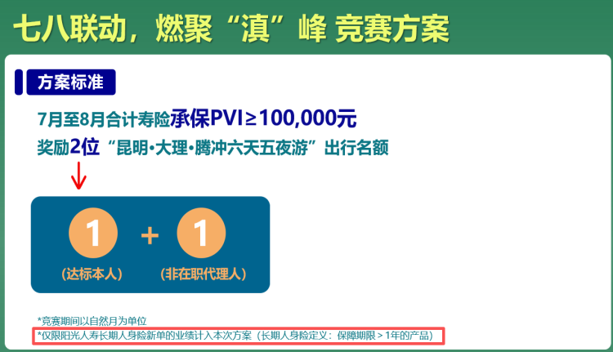
【七八联动 燃聚‘滇’峰】竞赛追踪
序号 | 所属机构 | 所属区域 | 所属组织 | 代理人姓名 | 工号 | 件数 | 7月寿险PVI | 差距 | 序号 | 区域 | 符合参赛人数 | 达标人数 | 未达标人数
1 | 总部直辖 | 旭日&旭日北辰区-林辰龙总监 | 林辰龙直辖组 | 张承志 | AXA003156 | 1 | 12,000 | -88,000 | 1 | 旭日&旭日北辰区-林辰龙总监 | 1 | 0 | 1
 |  |  |  |  |  |  |  |  | 总计 |  | 1 | 0 | 1

（信泰）7月专属方案
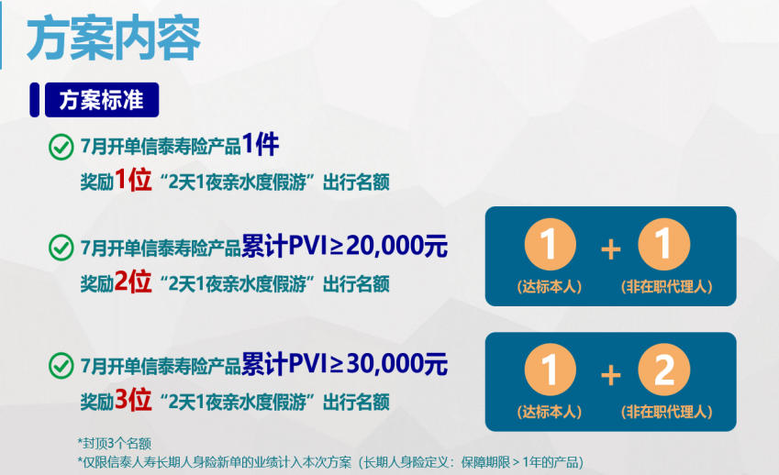
夏日狂欢·培训悦游 信泰7月专属方案
序号 | 所属机构 | 所属区域 | 所属组织 | 代理人姓名 | 工号 | 件数 | 7月寿险PVI | 达标情况 | 序号 | 区域 | 符合参赛人数 | 达标人数 | 未达标人数
1 | 总部直辖 | 丰汇区 | 苏美华直辖组 | 苏美华 | AXA000828 | 2 | 1,000,000 | 达标 | 1 | SCREM 关爱区 | 1 | 1 | 0
2 | 广东分公司 | SCREM 关爱区 | 卢海玉直辖组 | 马爱美 | AXA003353 | 1 | 20,000 | 达标 | 2 | 丰汇区 | 1 | 1 | 0
3 | 总部直辖 | 旭日&旭日北辰区-林辰龙总监 | 陈彬直辖组 | 陈彬 | AXA001166 | 1 | 19,000 | -1,000 | 3 | PRINCE BARON 男爵区 | 1 | 0 | 1
4 | 总部直辖 | 感恩区 | 李嘉儿直辖组 | 李嘉儿 | AXA001498 | 1 | 16,000 | -4,000 | 4 | 感恩区 | 1 | 0 | 1
5 | 总部直辖 | PRINCE BARON 男爵区 | 陈雅仪直辖组 | 施採虹 | AXA002776 | 1 | 5,000 | -15,000 | 5 | 旭日&旭日北辰区-林辰龙总监 | 1 | 0 | 1
 |  |  |  |  |  |  |  |  | 总计 |  | 5 | 2 | 3

